Instrucciones
ENSI_ARLI-CIB_03- Análisis de Riesgos Ligero de Ciberseguridad en Sistemas de Control Industrial (ARLI-CIB)

Identifique y describa en esta hoja el Servicio Esencial prestado por el operador a través del conjunto de sus infraestructuras estratégicas ubicadas en el territorio nacional. |  | Leyenda

 |  |  | Campos no editables

 |  |  | Campos de texto libre

 |  |  | Campos de lista de valores

En esta hoja se muestra el listado de eventos que pueden afectar a los activos valorados en la hoja anterior. En la hoja, complete el nivel actual de respuesta al evento, el impacto y la probabilidad de ocurrencia. Se mostrará, para cada evento, los datos calculados del valor del activo, el Riesgo potencial y el Riesgo Real. | En esta hoja se mostrarán las medidas de seguridad y los eventos, para el conjunto de activos del Servicio Esencial, ordenados por el riesgo real del evento. Complete el tratamiento del riesgo de cada medida y su descripción. |  | Campos con comentarios

 |  |  |  | 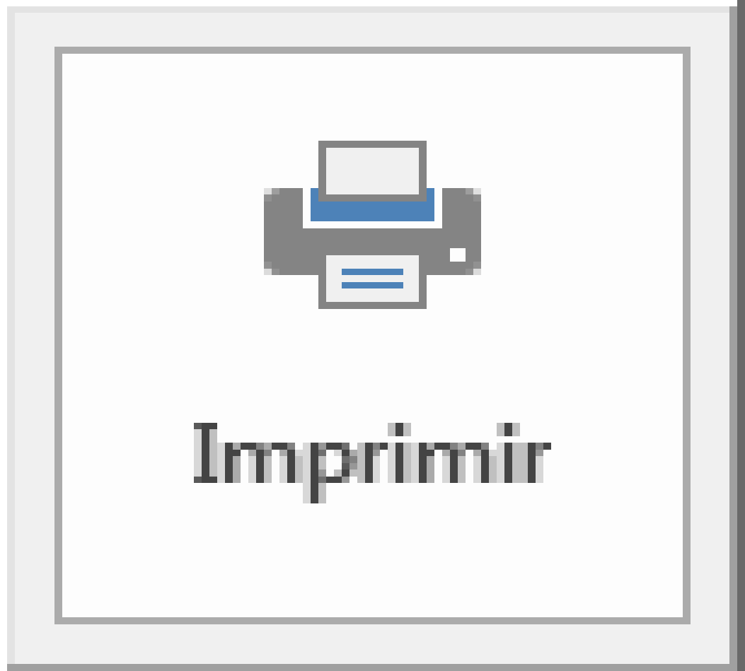

Identificación de S.E.
PASO 1: IDENTIFICACIÓN DEL SERVICIO ESENCIAL

Identifique y describa el Servicio Esencial prestado por el operador a través del conjunto de sus infraestructuras estratégicas ubicadas en el territorio nacional.

Nombre del Servicio Esencial
Producción automática de cerveza

La instalación consta de un sistema automatico en el que se produce cerveza.El proceso pasa por 3 depósitos en los que se mezcla, se calienta y se macera.
Tipología de los Activos del Servicio Esencial
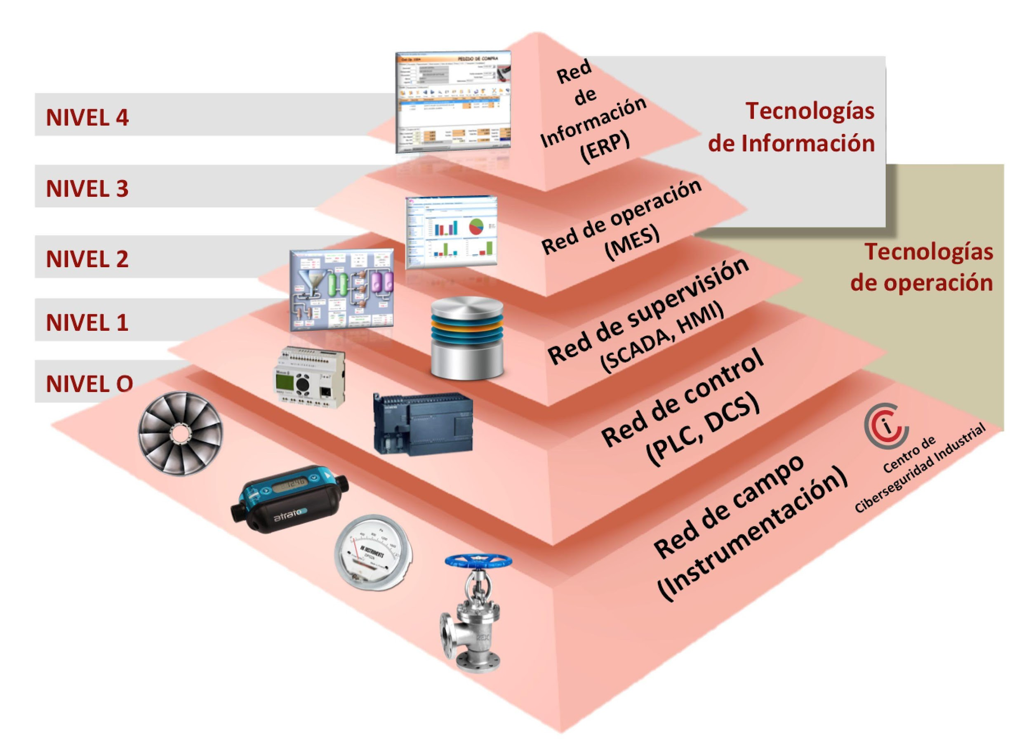  | Nivel 0 Sensores y actuadores Nivel 1 : PLC de control (Siemens / Omron) Nivel 2: Sistema de de monitorización Scada Nivel 3: Software de producción Nivel4: Software de gestión Red de comunicaciones Personal técnico
Medios materiales, personales y recursos de los que dispone para la prestación del servicio
Planta industrial local y oficinas
Ubicación geográfica
Aitzol Parkea 2 Donostia
Empresas con las que comparte ubicación geográfica

Interdependencias

Valoración de activos
PASO 2: VALORACIÓN DE ACTIVOS DEL SERVICIO ESENCIAL

Identifique de manera genérica los nombres de los activos, su tipo y subtipo, valorando el nivel de criticiadad de las dimensiones de Confidencialidad, Integridad y Disponibilidad de cada uno de ellos. La Hoja excel mostrará la criticidad media de cada activo.

Nombre |  | Tipo de activo | Subtipo |  | Criticidad
 |  |  |  |  | C | I | D | Media
PLC_Omron_CP1L_IP_14 |  | Hardware | Nivel 1(Red de control): Control Local básico producción IP |  | 1-Bajo | 2-Medio | 3-Alto | 2.00 | 2.0
Mantenimiento externo |  | Servicios Prestados |  |  | 2-Medio | 2-Medio | 3-Alto | 2.33 | 2.3
Operario de máquina |  | Personal | Nivel 4. Operador de sistemas |  | 2-Medio | 2-Medio | 2-Medio | 2.00 | 2.0
Operario de mantenimiento |  | Personal | Nivel 4. Personal de mantenimiento |  | 2-Medio | 2-Medio | 2-Medio | 2.00 | 2.0
Variador control velocidad motor |  | Hardware | Nivel 1(Red de control): Control Local básico producción |  | 1-Bajo | 1-Bajo | 3-Alto | 1.67 | 1.7
PC de ingenieria |  | Hardware | Nivel 1(Red de control): Estaciones de ingeniería |  | 2-Medio | 2-Medio | 2-Medio | 2.00 | 2.0
Switch |  | Redes de comunicaciones | Nivel 3 (Red de operación): Electrónica de red |  | 1-Bajo | 1-Bajo | 3-Alto | 1.67 | 1.7
Pantalla HMI |  | Hardware | Nivel 2 (Red de supervisión): HMI, estaciones de operación |  | 1-Bajo | 2-Medio | 2-Medio | 1.67 | 1.7
 |  | Redes de comunicaciones |  |  |  |  |  |  | 0.0
 |  |  |  |  |  |  |  |  | 0.0
 |  |  |  |  |  |  |  |  | 0.0
 |  |  |  |  |  |  |  |  | 0.0
 |  |  |  |  |  |  |  |  | 0.0
 |  |  |  |  |  |  |  |  | 0.0
 |  |  |  |  |  |  |  |  | 0.0
 |  |  |  |  |  |  |  |  | 0.0
 |  |  |  |  |  |  |  |  | 0.0
 |  |  |  |  |  |  |  |  | 0.0
 |  |  |  |  |  |  |  |  | 0.0
 |  |  |  |  |  |  |  |  | 0.0
 |  |  |  |  |  |  |  |  | 0.0
 |  |  |  |  |  |  |  |  | 0.0

Servicios Prestados | 1-Bajo | Nivel 4. Usuario de aplicación | Nivel 0 (Red de campo): Instrumentación Safety | --- | Laboratorio Interno |  | Nivel 0 (Red de campo): Instrumentación Safety
Personal | 2-Medio | Nivel 4. Operador de sistemas | Nivel 0 (Red de campo): Instrumentación Sensorica Producción |  | Laboratorio externo |  | Nivel 0 (Red de campo): Instrumentación Sensorica Producción
Hardware | 3-Alto | Nivel 4. Administrador de comunicaciones | Nivel 0 (Red de campo): Instrumentación Actuación Producción |  | Oficina Interna |  | Nivel 0 (Red de campo): Instrumentación Actuación Producción
Software |  | Nivel 4. Administrador de sistemas | Nivel 0 (Red de campo): Instrumentación Smart |  | Oficina Externa |  | Nivel 0 (Red de campo): Instrumentación Smart
Redes de comunicaciones |  | Nivel 4. Desarrollador de aplicaciones | Nivel 0 (Red de campo): Instrumentación Smart IP |  | Planta Industrial |  | Nivel 0 (Red de campo): Instrumentación Smart IP
Instalaciones Físicas |  | Nivel 4. Personal de mantenimiento | Nivel 0 (Red de campo): Analizadores |  | Instalación/Sede remota |  | Nivel 0 (Red de campo): Analizadores
 |  | Nivel 3. Usuario de aplicación | Nivel 0 (Red de campo): Analizadores IP |  | CPD Interno |  | Nivel 0 (Red de campo): Analizadores IP
 |  | Nivel 3. Administrador de comunicaciones | Nivel 0 (Red de campo): Detectores F & G |  | CPD Externo |  | Nivel 0 (Red de campo): Detectores F & G
 |  | Nivel 3. Administrador de sistemas | Nivel 0 (Red de campo): Detectores F & G IP |  | Otra ubicación |  | Nivel 0 (Red de campo): Detectores F & G IP
 |  | Nivel 3. Desarrollador de aplicaciones | Nivel 0 (Red de campo): AS-Interface |  |  |  | Nivel 0 (Red de campo): AS-Interface
 |  | Nivel 3. Personal de mantenimiento | Nivel 0 (Red de campo): Otro Hardware |  |  |  | Nivel 0 (Red de campo): Otro Hardware
 |  | Nivel 2. Operador | Nivel 0 (Red de campo): Otro Hardware IP |  |  |  | Nivel 0 (Red de campo): Otro Hardware IP
 |  | Nivel 2. Administrador de sistemas | Nivel 1 (Red de control): Control Local básico Safety |  |  |  | Nivel 1 (Red de control): Control Local básico Safety
 |  | Nivel 2. Desarrollador de aplicaciones | Nivel 1(Red de control): Control Local básico Safety IP |  |  |  | Nivel 1(Red de control): Control Local básico Safety IP
 |  | Nivel 2. Personal de mantenimiento | Nivel 1(Red de control): Control Local básico producción |  |  |  | Nivel 1(Red de control): Control Local básico producción
 |  | Nivel 1. Ingeniero | Nivel 1(Red de control): Control Local básico producción IP |  |  |  | Nivel 1(Red de control): Control Local básico producción IP
 |  | Nivel 1. Administrador de control | Nivel 1(Red de control): Control Local básico Smart IP |  |  |  | Nivel 1(Red de control): Control Local básico Smart IP
 |  | Nivel 1. Desarrollador de controladores | Nivel 1(Red de control): Control remoto básico Safety |  |  |  | Nivel 1(Red de control): Control remoto básico Safety
 |  | Nivel 1. Personal de mantenimiento | Nivel 1(Red de control): Control remoto básico Safety IP |  |  |  | Nivel 1(Red de control): Control remoto básico Safety IP
 |  | Nivel 0. Ingeniero | Nivel 1(Red de control): Control remoto básico producción |  |  |  | Nivel 1(Red de control): Control remoto básico producción
 |  | Nivel 0. Personal de mantenimiento | Nivel 1(Red de control): Control remoto básico producción IP |  |  |  | Nivel 1(Red de control): Control remoto básico producción IP
 |  | Otro personal | Nivel 1(Red de control): Control remoto básico Smart |  |  |  | Nivel 1(Red de control): Control remoto básico Smart
 |  |  | Nivel 1(Red de control): Estaciones de ingeniería |  |  |  | Nivel 1(Red de control): Estaciones de ingeniería
 |  |  | Nivel 1(Red de control): Sistemas de comunicaciones (Gateways..) |  |  |  | Nivel 1(Red de control): Sistemas de comunicaciones (Gateways..)
 |  |  | Nivel 1(Red de control): Electronica de red |  |  |  | Nivel 1(Red de control): Electronica de red
 |  |  | Nivel 1(Red de control): Otro hardware/Software |  |  |  | Nivel 1(Red de control): Otro hardware
 |  |  | Nivel 2 (Red de supervisión): Historiador |  |  |  | Nivel 2 (Red de supervisión): Electrónica de red
 |  |  | Nivel 2 (Red de supervisión): Control avanzado de proceso |  |  |  | Nivel 2 (Red de supervisión): Otro hardware
 |  |  | Nivel 2 (Red de supervisión): Optimización de proceso |  |  |  | Nivel 2 (Red de supervisión): Historiador
 |  |  | Nivel 2 (Red de supervisión): HMI, estaciones de operación |  |  |  | Nivel 2 (Red de supervisión): HMI, estaciones de operación
 |  |  | Nivel 2 (Red de supervisión): Gestión de alarmas de proceso |  |  |  | Nivel 3 (Red de operación): Servidores intermedios
 |  |  | Nivel 2 (Red de supervisión): Gestión de activos |  |  |  | Nivel 3 (Red de operación): Otro Hardware
 |  |  | Nivel 2 (Red de supervisión): Electrónica de red |  |  |  | Nivel 4 (Red de información): Servidores y Sistemas de información
 |  |  | Nivel 2 (Red de supervisión): Otro hardware/Software |  |  |  | Nivel 4 (Red de información): Otro hardware
 |  |  | Nivel 3 (Red de operación): Sistemas de gestión de producción
 |  |  | Nivel 3 (Red de operación): Sistemas planificación |  |  |  | Nivel 2 (Red de supervisión): Control avanzado de proceso
 |  |  | Nivel 3 (Red de operación): Sistemas de gestión información de planta |  |  |  | Nivel 2 (Red de supervisión): Optimización de proceso
 |  |  | Nivel 3 (Red de operación): Sistemas de monitorización |  |  |  | Nivel 2 (Red de supervisión): Gestión de alarmas de proceso
 |  |  | Nivel 3 (Red de operación): Servidores intermedios |  |  |  | Nivel 2 (Red de supervisión): Gestión de activos
 |  |  | Nivel 3 (Red de operación): Electrónica de red |  |  |  | Nivel 2 (Red de supervisión): Otro Software
 |  |  | Nivel 3 (Red de operación): Otro hardware/Software |  |  |  | Nivel 3 (Red de operación): Sistemas de gestión de producción
 |  |  | Nivel 4 (Red de información):ERP |  |  |  | Nivel 3 (Red de operación): Sistemas planificación
 |  |  | Nivel 4 (Red de información): Aplicación de negocio |  |  |  | Nivel 3 (Red de operación): Sistemas de gestión información de planta
 |  |  | Nivel 4 (Red de información): Electrónica de red |  |  |  | Nivel 3 (Red de operación): Sistemas de monitorización
 |  |  | Nivel 4 (Red de información): Otro hardware/Software |  |  |  | Nivel 3 (Red de operación): Otro Software
 |  |  |  |  |  |  | Nivel 4 (Red de información):ERP
 |  |  |  |  |  |  | Nivel 4 (Red de información): Aplicación de negocio
 |  |  | Nivel 0 (Red de campo): AS-Interface |  |  |  | Nivel 4 (Red de información): Otro Software
 |  |  | Nivel 1(Red de control): Electronica de red
 |  |  | Nivel 2 (Red de supervisión): Electrónica de red
 |  |  | Nivel 3 (Red de operación): Electrónica de red
 |  |  | Nivel 4 (Red de información): Electrónica de red
 |  |  | Comunicaciones externas
 |  |  | Otras comunicaciones

Amenazas
PASO 3: IDENTIFICACIÓN Y EVALUACIÓN DE AMENAZAS

 | Se muestran un listado de eventos que pueden afectar a los activos valorados en la pestaña anterior. Complete el nivel actual de respuesta al evento, el impacto y la probabilidad de ocurrencia. La hoja muestra para cada evento los datos calculados del valor del activo, el Riesgo potencial y el Riesgo Real. Los Eventos cuyos valores de riesgo aparecen en azul solo afectan a la disponibilidad.

 | Tipo de Activo | Amenaza |  |  | Probabilidad | Nivel de madurez de respuesta | Impacto/Criticidad |  |  |  | Riesgo potencial |  |  |  | Riesgo Real del evento
 |  | Tipo Amenaza | Tipo de Evento | Evento |  |  | C | I | D | Media | C | I | D | Media | C | I | D | Media
ejemplo | Hardware | Fallo técnico | TE2: En la infraestructura (SW y HW) | TE203: Las infraestructuras tecnológicas en uso son obsoletas y no pueden satisfacer los nuevos requisitos para garantizar los servicios esenciales | 3 - ALTA | L1 - Inicial (Existe alguna medida no probada) | 2 | 3 | 1 | 2.00 |  | 9.00 | 3.00 | 4.00 |  | 8.10 | 2.70 | 3.60 | 0.90
 | Hardware | Compromiso de funciones | TE2: En la infraestructura (SW y HW) | TE209: Existencia de dispositivos legacy, que hacen su trabajo correctamente, pero cuyo funcionamiento no está documentado. Existen interdependencias con otros sistemas para que funcionen correctamente. Cuando se hacen modificaciones en la red, los dispositivos legacy dejan de funcionar debido a efectos colaterales. |  |  | 2 | 3 | 1 | 2.00 |  |  |  |  |  | 0.00 | 0.00
ejemplo | Hardware | Daño físico | TE3: En la operación del personal IT y OT | TE305: Sistemas críticos son dañados por el personal de IT o de OT afectando gravemente al servicio |  |  | 2 | 3 | 1 | 2.00 |  |  |  |  |  | 0.00 | 0.00
ejemplo | Hardware | Daño físico | TE3: En la operación del personal IT y OT | TE306: Se produce robo de componentes clave de infraestructuras que soporta un servicio esencial por parte del personal. |  |  | 2 | 3 | 1 | 2.00 |  |  |  |  |  |  | 0.00
ejemplo | Hardware | Daño físico | TE3: En la operación del personal IT y OT | TE307: El personal de IT o de OT interno o externo por falta de conocimiento configuran erroneamente sistemas críticos para servicios esenciales. |  |  | 2 | 3 | 1 | 2.00 |  |  |  |  |  | 0.00 | 0.00
ejemplo | Hardware | Compromiso de funciones | TE3: En la operación del personal IT y OT | TE308: El personal manipula intencionadamente hardware que soporta un servicio esencial |  |  | 2 | 3 | 1 | 2.00 |  |  |  |  |  | 0.00 | 0.00
ejemplo | Hardware | Daño físico | TE7: En el medio ambiente y seguridad de las instalaciones | TE701: Los sistemas safety para seguridad medioambiental e industrial que soportan servicios esenciales se activan afectando gravemente al servicio esencial. |  |  | 2 | 3 | 1 | 2.00 |  |  |  |  |  | 0.00 | 0.00
ejemplo | Hardware | Daño físico | TE7: En el medio ambiente y seguridad de las instalaciones | TE702: Fallos de los sistemas de seguridad industrial y mediambiental afectan gravemente al servicio esencial. |  |  | 2 | 3 | 1 | 2.00 |  |  |  |  |  | 0.00 | 0.00
ejemplo | Hardware | Acciones no autorizadas | TE7: En el medio ambiente y seguridad de las instalaciones | TE703: Modificaciones intencionadas en las infraestructuras de seguridad medioambiental o de instalaciones producen incidentes que afectan al servicio. |  |  | 2 | 3 | 1 | 2.00 |  |  |  |  |  | 0.00 | 0.00
ejemplo | Hardware | Compromiso de funciones | TE8: De ciberataques y malware | TE802: Interrupción del servicio debido al ataque de denegación de servicio |  |  | 2 | 3 | 1 | 2.00 |  |  |  |  |  |  | 0.00
ejemplo | Hardware | Acciones no autorizadas | TE8: De ciberataques y malware | TE803: Se está realizando espionaje industrial para recabar información sobre la infraestructura que soporta un servicio esencial |  |  | 2 | 3 | 1 | 2.00 |  |  |  |  | 0.00 | 0.00 | 0.00
ejemplo | Hardware | Compromiso de funciones | TE8: De ciberataques y malware | TE805: Se produce acciones por parte de Hacktivistas o terroristas que quieren detener servicios esenciales |  |  | 2 | 3 | 1 | 2.00 |  |  |  |  |  | 0.00 | 0.00
ejemplo | Hardware | Acciones no autorizadas | TE9: Geopolítico | TE901: No hay posibilidad de acceso a los sistemas debido a un incidente local, lo que afecta a un servicio esencial |  |  | 2 | 3 | 1 | 2.00 |  |  |  |  |  |  | 0.00

 |  |  | 10 - Muy Frecuente (A diario)
1-Bajo |  |  | 7 - Frecuente (Mensualmente)
2-Medio | L0 - Inexistente |  | 4 - Poco Frecuente (Varias veces al año)
3-Alto | L1 - Inicial (Existe alguna medida no probada) |  | 1 - Muy poco Frecuente (Cada varios años)
 | L2 - Existen medidas parciales probadas
 | L3 - Existe un proceso definido
 | L4 - Existen medidas probadas, gestionadas y medibles
 | L5 - Las medidas estan optimizadas

 |  |  | 3 - ALTA
 |  |  | 2 - MEDIA
 |  |  | 1 - BAJA

Medidas
PASO 4: MEDIDAS DE SEGURIDAD INTEGRAL EXISTENTES

TE101 TE105 TE106 TE401 TE403 TE501 TE502 TE503 TE506 TE601 TE602 TE603 TE801 TE803
TE101 TE105 TE106 TE401 TE403 TE501 TE502 TE503 TE601 TE602 TE603 TE703 TE704 TE801 TE803 TE901 TE902 | En esta hoja se muestran las medidas de seguridad y los eventos, para el conjunto de activos del Servicio Esencial, ordenados por el riesgo real del evento. Complete el tratamiento del riesgo de cada medida y su descripción. Para ordenar por sus valores de Confidencialidad, Integridad y Disponibilidad, puede pulsar en las letras C, I, D.
TE305 TE306 TE701 TE702
TE501 TE502 TE503 TE506 TE602 TE603 TE703 TE704 TE801 TE803 | Medida | Evento | Activo | Amenaza principal | Riesgo real del evento |  |  |  | Tipo de Medida | Tratamiento del riesgo | Descripción
 |  |  |  |  | C | I | D | Media
TE203 TE204 TE206 TE209 TE301 TE302 TE308 TE402 TE404 TE505 TE601 TE602 TE603 TE701 TE702 TE703 TE704 TE802 TE804 TE805 TE806 TE807 TE808 | M018:Proceso de autorización para acceder a áreas seguras (CPDs, /salas técnicas, etc.) y evitar un uso inadecuado de las mismas | TE203 | ejemplo | Acciones no autorizadas | 0.00 | 8.10 | 2.70 | 3.60
TE203 TE204 TE206 TE209 TE301 TE302 TE308 TE402 TE404 TE505 TE601 TE602 TE603 TE701 TE702 TE703 TE704 TE802 TE804 TE805 TE806 TE807 TE808 | M019:Acceso a áreas públicas (muelles de carga y descarga de materiales o equipos, etc.) | TE203 | ejemplo | Compromiso de funciones | 0.00 | 8.10 | 2.70 | 3.60
TE203 TE204 TE206 TE209 TE301 TE302 TE308 TE402 TE404 TE505 TE601 TE602 TE603 TE701 TE702 TE703 TE704 TE802 TE804 TE805 TE806 TE807 TE808 | M020:Ubicación y protección del equipamiento dentro y fuera de las instalaciones | TE203 | ejemplo | Daño físico | 0.00 | 8.10 | 2.70 | 3.60
TE203 TE204 TE206 TE209 TE301 TE302 TE308 TE402 TE404 TE505 TE601 TE602 TE603 TE701 TE702 TE703 TE704 TE802 TE804 TE805 TE806 TE807 TE808 | M021:Mantenimiento del equipamiento | TE203 | ejemplo | Fallo técnico | 0.00 | 8.10 | 2.70 | 3.60
TE203 TE204 TE206 TE209 TE301 TE302 TE308 TE402 TE404 TE505 TE601 TE602 TE603 TE701 TE702 TE703 TE704 TE802 TE804 TE805 TE806 TE807 TE808 | M022:Protección frente a ataques externos o medioambientales | TE203 | ejemplo | Daño físico | 0.00 | 8.10 | 2.70 | 3.60
TE203 TE204 TE206 TE209 TE301 TE302 TE308 TE402 TE404 TE505 TE601 TE602 TE603 TE701 TE702 TE703 TE704 TE802 TE804 TE805 TE806 TE807 TE808 | M023:Suministros auxiliares (luz, agua, …) | TE203 | ejemplo | Fallo de servicio de soporte | 0.00 | 8.10 | 2.70 | 3.60
TE203 TE204 TE206 TE209 TE301 TE302 TE308 TE402 TE404 TE505 TE601 TE602 TE603 TE701 TE702 TE703 TE704 TE802 TE804 TE805 TE806 TE807 TE808 | M024:Seguridad del cableado | TE203 | ejemplo | Daño físico | 0.00 | 8.10 | 2.70 | 3.60
TE203 TE204 TE206 TE209 TE301 TE302 TE308 TE402 TE404 TE505 TE601 TE602 TE603 TE701 TE702 TE703 TE704 TE802 TE804 TE805 TE806 TE807 TE808 | M025:Retirada de accesorios | TE203 | ejemplo | Información | 0.00 | 8.10 | 2.70 | 3.60
TE203 TE204 TE206 TE209 TE301 TE302 TE308 TE402 TE404 TE505 TE601 TE602 TE603 TE701 TE702 TE703 TE704 TE802 TE804 TE805 TE806 TE807 TE808 | M026:Análisis y especificación de requisitos de ciberseguridad | TE203 | ejemplo | Compromiso de funciones | 0.00 | 8.10 | 2.70 | 3.60
TE203 TE204 TE206 TE209 TE301 TE302 TE308 TE402 TE404 TE505 TE601 TE602 TE603 TE701 TE702 TE703 TE704 TE802 TE804 TE805 TE806 TE807 TE808 | M027:Separación de los entornos de desarrollo (ingeniería), pruebas (ingeniería) y operación | TE203 | ejemplo | Compromiso de funciones | 0.00 | 8.10 | 2.70 | 3.60
TE203 TE204 TE206 TE209 TE301 TE302 TE308 TE402 TE404 TE505 TE601 TE602 TE603 TE701 TE702 TE703 TE704 TE802 TE804 TE805 TE806 TE807 TE808 | M028:Segregación de funciones | TE203 | ejemplo | Compromiso de funciones | 0.00 | 8.10 | 2.70 | 3.60
TE203 TE204 TE206 TE209 TE301 TE302 TE308 TE402 TE404 TE505 TE601 TE602 TE603 TE701 TE702 TE703 TE704 TE802 TE804 TE805 TE806 TE807 TE808 | M029:Validación y aceptación de los sistemas | TE203 | ejemplo | Fallo técnico | 0.00 | 8.10 | 2.70 | 3.60
TE203 TE204 TE206 TE209 TE301 TE302 TE308 TE402 TE404 TE505 TE601 TE602 TE603 TE701 TE702 TE703 TE704 TE802 TE804 TE805 TE806 TE807 TE808 | M030:Procedimientos operativos documentados | TE203 | ejemplo | Compromiso de funciones | 0.00 | 8.10 | 2.70 | 3.60
TE203 TE204 TE206 TE209 TE301 TE302 TE308 TE402 TE404 TE505 TE601 TE602 TE603 TE701 TE702 TE703 TE704 TE802 TE804 TE805 TE806 TE807 TE808 | M032:Gestión de los cambios | TE203 | ejemplo | Compromiso de funciones | 0.00 | 8.10 | 2.70 | 3.60
TE203 TE204 TE206 TE209 TE301 TE302 TE308 TE402 TE404 TE505 TE601 TE602 TE603 TE701 TE702 TE703 TE704 TE802 TE804 TE805 TE806 TE807 TE808 | M033:Control del software en explotación | TE203 | ejemplo | Compromiso de funciones | 0.00 | 8.10 | 2.70 | 3.60
TE203 TE204 TE206 TE209 TE301 TE302 TE308 TE402 TE404 TE505 TE601 TE602 TE603 TE701 TE702 TE703 TE704 TE802 TE804 TE805 TE806 TE807 TE808 | M035:Controles frente a código móvil y dispositivos móviles | TE203 | ejemplo | Información | 0.00 | 8.10 | 2.70 | 3.60
TE203 TE204 TE206 TE209 TE301 TE302 TE308 TE402 TE404 TE505 TE601 TE602 TE603 TE701 TE702 TE703 TE704 TE802 TE804 TE805 TE806 TE807 TE808 | M036:Procedimientos de manejo de la información | TE203 | ejemplo | Información | 0.00 | 8.10 | 2.70 | 3.60
TE203 TE204 TE206 TE209 TE301 TE302 TE308 TE402 TE404 TE505 TE601 TE602 TE603 TE701 TE702 TE703 TE704 TE802 TE804 TE805 TE806 TE807 TE808 | M037:Políticas y procedimientos de intercambio de información | TE203 | ejemplo | Información | 0.00 | 8.10 | 2.70 | 3.60
TE203 TE204 TE206 TE209 TE301 TE302 TE308 TE402 TE404 TE505 TE601 TE602 TE603 TE701 TE702 TE703 TE704 TE802 TE804 TE805 TE806 TE807 TE808 | M038:Realización de copias de respaldo de la información | TE203 | ejemplo | Información | 0.00 | 8.10 | 2.70 | 3.60
 |  |  |  |  | M1

 | Completa
 | Parcial
 | Externalizada completa
 | Externalizada Parcial
 | Transferida
 | Planificada
 | No Planificada

 |  | Medida organizativa
 |  | Medida operacional
 |  | Medida de protección

